Sheet1
学校楼栋名及导视牌设计制作安装报价单（单位：元）
序号 | 项目 | 材质 | 尺寸（cm)/单位 | 数量 | 单价 | 小计 | 备注
1 | 校园平面图导视牌 | 不锈钢框架 | 异形立牌（150cm高，平面150*120cm，80cm处拐角，150°） | 1 |  |  | 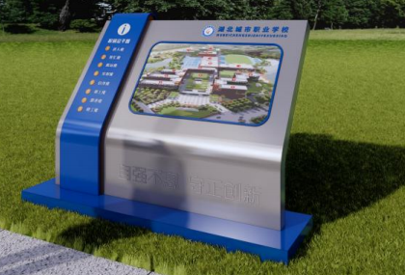 须设计、制作、安装中门入口处
2 | 楼栋名 | 不锈钢字体 | 160CM*160CM，金色，楷体 | 29 |  |  | 9栋楼合计29个字，须设计、制作、安装
合计总报价： |  |  |  |  |  | 0.00
项目期限：2025年7月5号前完成
投标单位： （盖章） 法定代表人或委托代理人： （签字或盖章） 联系电话： 日期： 年 月 日

